Hoja1
EJEMPLO DE ANALISIS MATRICIAL DE UN MARCO CON VIGA COLUMNA BIDIMENSIONAL

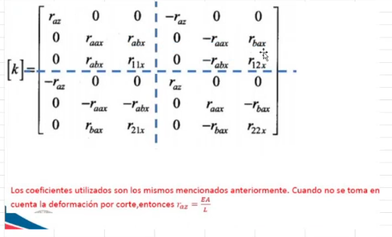
 |  | ELEMENTO 1, COLUMNA

 | A: | 20 | I
 | I: | 2 | I
 | L: | 4 | m
 | E: | 1 | E

 | COEFICIENTES

 | raz | 5 | EI
 | raax | 0.625 | EI
 | r=abx=rbax | 1,125 | EI
 | r11x= r22x | 3 | EI
 | r12x=r21x | 1.5 | EI

